Datos personales
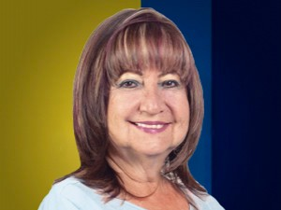

Nombres: | Blanca Luzmila
Apellidos: | Nicolalde Cordero
Facebook: | https://www.facebook.com/LuzmilaNicolaldeOficial/?ref=page_internal
Twitter: | @luzmilanicolald
Descripción:

